Worksheet
 | Código | Nombre |  | Precio | Su Pedido
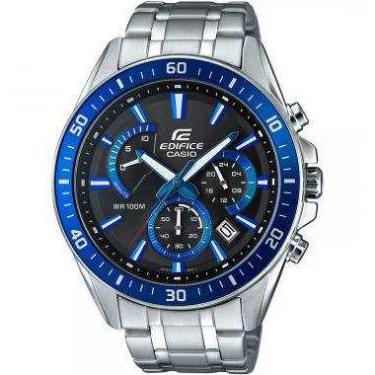 | EFR-552D-1A2VUDF | ANÁLOGO C: ACERO INOXIDABLE PLATEADA E: AZÚL 100 m |  | $ 130.34
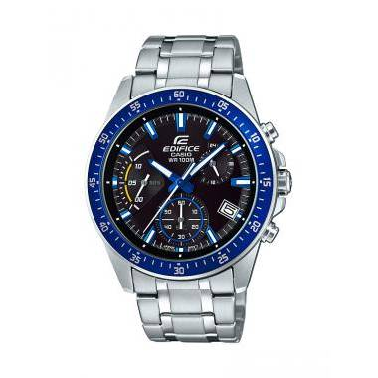 | EFV-540D-1A2VUDF | ANÁLOGO C: ACERO INOXIDABLE PLATEADO E: NEGRO Y AZUL 100m | EAN: 4549526167614 | $ 130.34
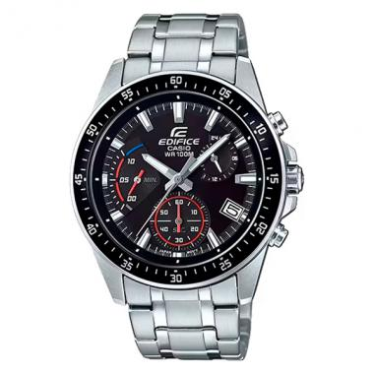 | EFV-540D-1AVUDF | ANÁLOGO C: ACERO INOXIDABLE PLATEADO E: NEGRO Y ROJO 100M | EAN: 4549526167652 | $ 130.34
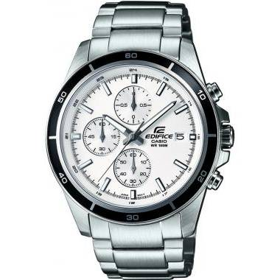 | EFR-526D-7AVUDF | CABALLERO ANÁLOGO C: ACERO INOXIDABLE PLATEADA E: BLANCA 100 m |  | $ 134.25
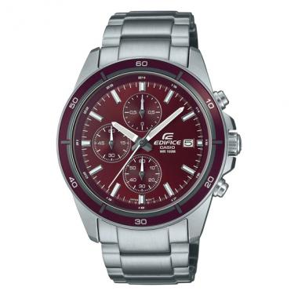 | EFR-526D-5CVUDF | EFR-526D-5CVUDF | EAN: 4549526342325 | $ 134.25
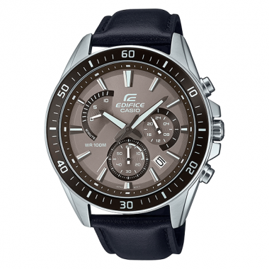 | EFR-552L-5AVUDF | EFR-552L-5AVUDF | EAN: 4549526371486 | $ 141.22
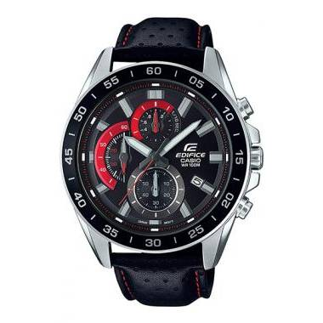 | EFV-550L-1AVUDF | EFV-550L-1AVUDF | EAN: 4549526178962 | $ 132.86
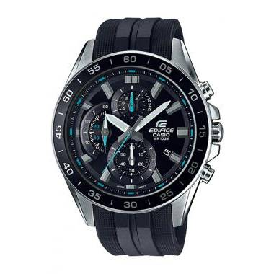 | EFV-550P-1AVUDF | EFV-550P-1AVUDF | EAN: 4549526195358 | $ 126.05
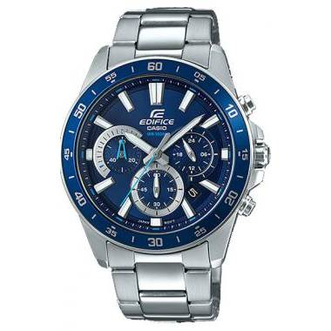 | EFV-570D-2AVUDF | EFV-570D-2AVUDF | EAN: 4549526199943 | $ 132.86
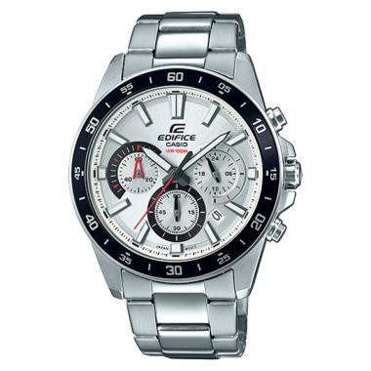 | EFV-570D-7AVUDF | EFV-570D-7AVUDF | EAN: 4549526199967 | $ 132.86
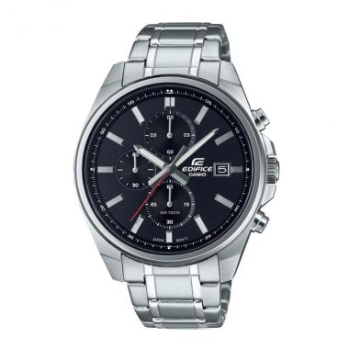 | EFV-610D-1AVUDF | EFV-610D-1AVUDF | EAN: 4549526297427 | $ 139.18
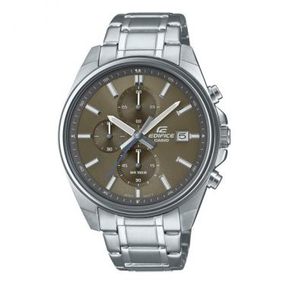 | EFV-610D-5CVUDF | EFV-610D-5CVUDF | EAN: 4549526342363 | $ 139.18
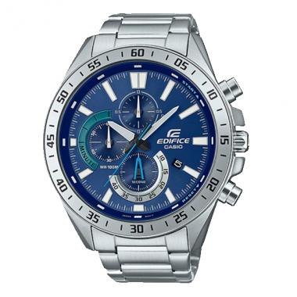 | EFV-620D-2AVUDF | EFV-620D-2AVUDF | EAN: 4549526312267 | $ 139.19
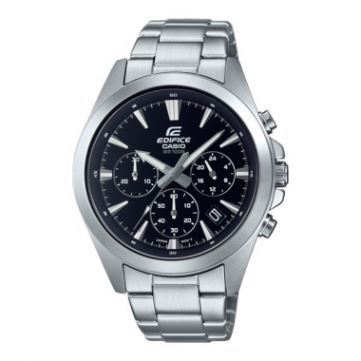 | EFV-630D-1AVUDF | EFV-630D-1AVUDF | EAN: 4549526317644 | $ 139.18
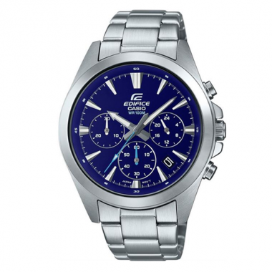 | EFV-630D-2AVUDF | EFV-630D-2AVUDF | EAN: 4549526317668 | $ 139.18
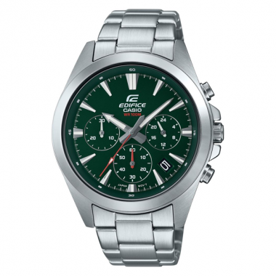 | EFV-630D-3AVUDF | EFV-630D-3AVUDF | EAN: 4549526317682 | $ 139.18
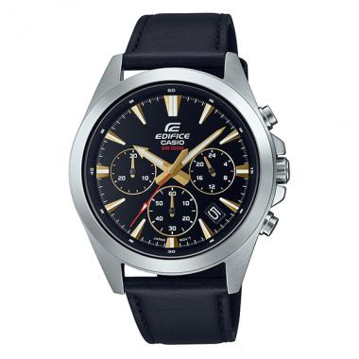 | EFV-630L-1AVUDF | EFV-630L-1AVUDF | EAN: 4549526317606 | $ 139.18
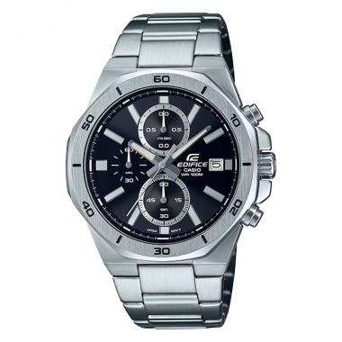 | EFV-640D-1AVUDF | EFV-640D-1AVUDF | EAN: 4549526354434 | $ 139.18
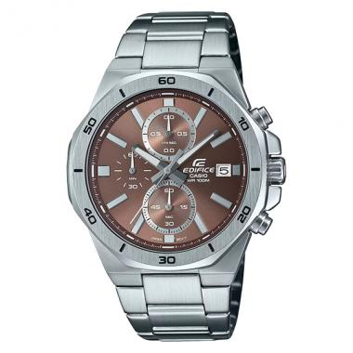 | EFV-640D-5AVUDF | EFV-640D-5AVUDF | EAN: 4549526354472 | $ 139.18
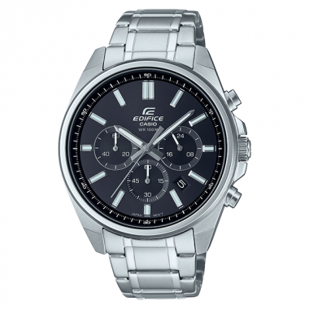 | EFV-650D-1AVUDF | EFV-650D-1AVUDF | EAN: 4549526364068 | $ 139.19
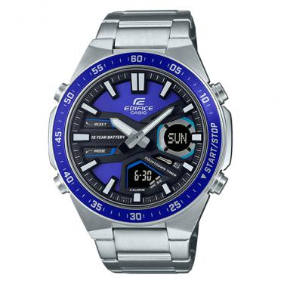 | EFV-C110D-2AVDF | EFV-C110D-2AVDF | EAN: 4549526328466 | $ 139.18
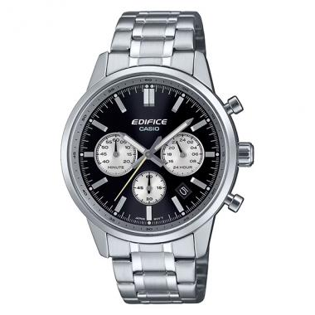 | EFR-575D-1ADF | EFR-575D-1ADF | EAN: 4549526398988 | $ 184.31
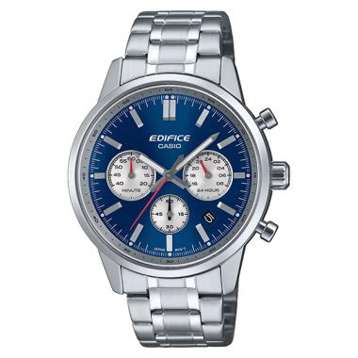 | EFR-575D-2ADF | EFR-575D-2ADF | EAN: 4549526399008 | $ 184.31
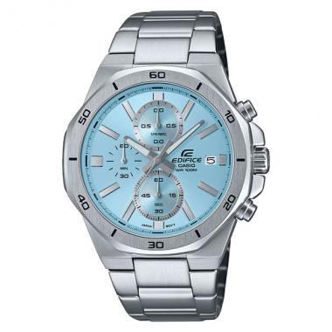 | EFV-640D-2BVUDF | EFV-640D-2BVUDF | EAN: 4549526390470 | $ 139.19
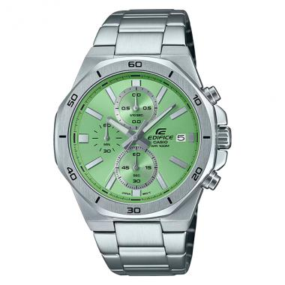 | EFV-640D-3AVUDF | EFV-640D-3AVUDF | EAN: 4549526390494 | $ 139.19
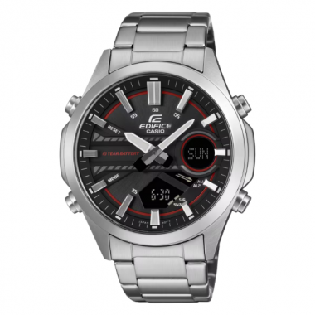 | EFV-C120D-1A4DF | EFV-C120D-1A4DF | EAN: 4549526415807 | $ 152.79
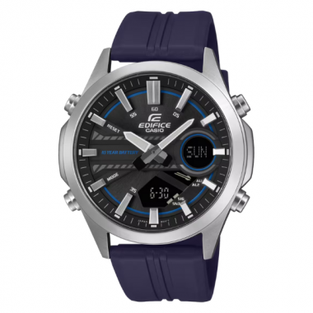 | EFV-C120P-1A2DF | EFV-C120P-1A2DF | EAN: 4549526415821 | $ 160.05
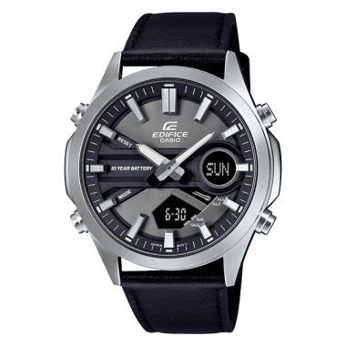 | EFV-C120L-8ADF | EFV-C120L-8ADF | EAN: 4549526375231 | $ 135.13

